Результат
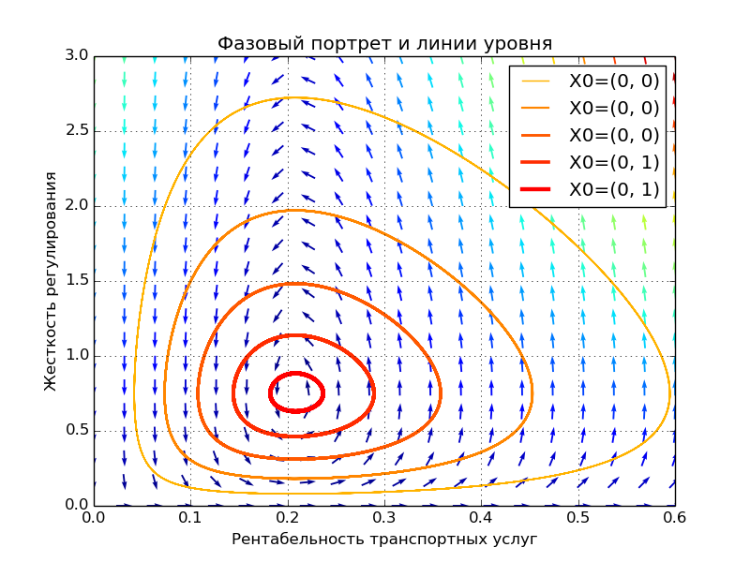
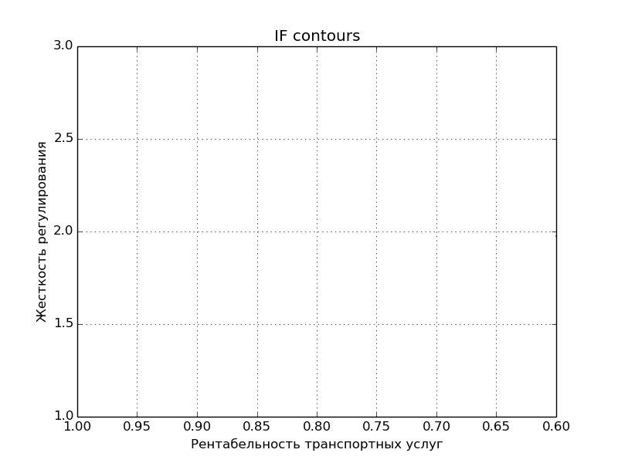
 | Результат рассчета 85

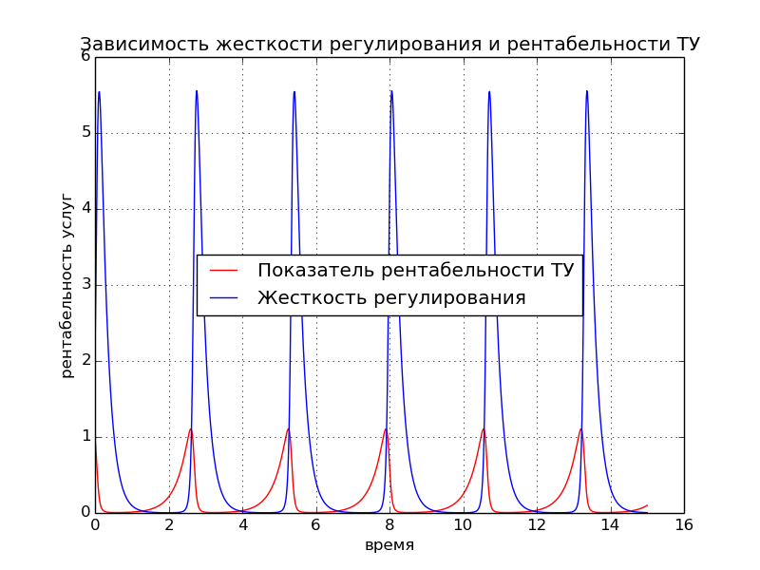
Коэф. естественного повышения качества | 3
Коэф. субсидий | 5
Коэф. жесткости регулирования | 4
Показатель безопасности транспортной услуги | 6
Начальное качество транспортной услуги | 1
Начальная жесткость регулирования | 2

